价格表
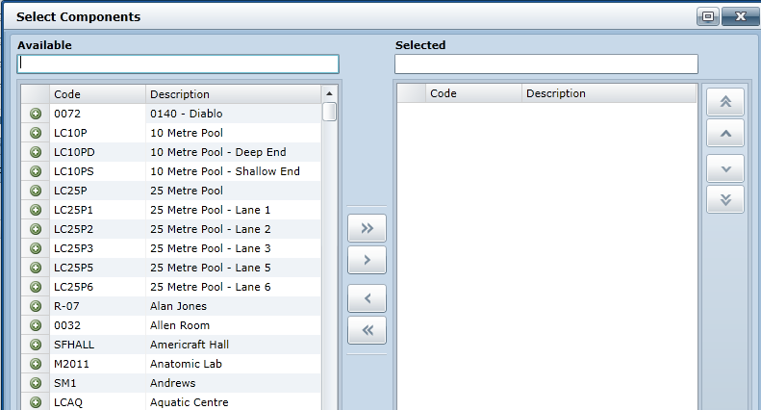
价格表名称 | 填写框
货币单位 | 下拉单选框
默认价格表 | □
注销 | □

创建人 | 人名 | 创建日期 | 10/12/16 | 修改人 | 人名 | 修改日期 | 10/12/16

管理 | 视图
价格表序号 | 产品名称 | 产品价格 | 数量单位
产品大类名称
产品小类名称
001 | 婚纱F5012 | 12000.00 | 件
002 | 礼服A5612 | 8000 | 件

备注：
1、 | 分类，一级为产品大类，二级为产品小类
2、 | 点击管理，弹出选择框，左边为可选内容，右边为已选内容，形式类似于下图

